個別対応方式用１
 |  |  |  |  |  |  |  |  |  |  |  |  |  |  |  |  | 個別対応方式用
消費税仕入控除税額報告書（別紙）

１ 緑色のセルに入力をしてください
２ 施設区分欄には、申請する施設の区分をプルダウンから選択すること
３ 交付決定及び額の確定通知書に記載の額とD欄の合計の額が一致すること
４ ６施設以上をまとめて報告をする場合は、６施設目から全額控除用２のシートに入力をしてください
 | （1）申請者情報
 | 開設者氏名（法人または個人）

 | （2）課税売上割合
 | 消費税の確定申告書 付表２「課税売上割合・控除対象仕入額等の計算表」の④行「課税資産の譲渡等の対価の額」の金額（合計欄がある場合は、合計欄の金額）を記載してください。
 | 課税資産の譲渡等の対価の額（A） |  |  |  |  |  |  |  |  |  |  |  |  |  |  |  |  | 0 | 入力漏れあり

 | 消費税の確定申告書 付表２「課税売上割合・控除対象仕入額等の計算表」の⑦行「資産の譲渡等の対価の額」の金額（合計欄がある場合は、合計欄の金額）を記載してください。
 | 資産の譲渡等の対価の額（B） |  |  |  |  |  | 課税売上割合（A÷B） |  |  |  |  |  |  |  |  |  |  | 0 | 入力漏れあり

 | 消費税の確定申告の際、課税売上割合を切り捨て（小数点第２位以下の切り捨てなど）し、課税仕入れ等の税額を計算している場合、その課税売上割合を記載してください。該当しない場合は記載は不要です。
 | 端数を切り捨てている場合の 課税売上割合 |  |  |  |  |  | 計算に使用する課税売上割合（C）

 | （3）仕入控除税額の計算 |  |  |  |  |  |  |  |  |  |  |  |  |  |  |  | （単位：円）
 | 事業区分 | 保険医療機関コード （10桁） | 保険医療機関等名称 | 施設区分 | 補助金の額の確定額 （D） | 補助対象経費のうち課税仕入の額 |  |  | 補助対象経費のうち 非課税仕入の額 （H） | 合計（E＋F＋G＋H） （I） | 補助対象経費に係る 課税売上対応分の割合（E/I） （J） | 補助対象経費に係る 共通対応分の割合（G/I） (K） | 補助金申請時に減額した 減額した消費税仕入控除税額 （L） | 消費税申告により確定した消費税仕入控除税額 |  |  | 補助金返還相当額 ＝O－L
 |  |  |  |  |  | 課税売上対応分（E） | 非課税売上対応分（F） | 共通対応分（G） |  |  |  |  |  | 課税売上対応分 D×J×10/110 （M） | 共通対応分 D×K×10/110×C （N） | 仕入控除税額 ＝M+N （O）
合 計 | - | - | - | - | 0 | 0 | 0 | 0 | 0 | 0 |  |  | 0 | 0 | 0 | 0 | 0
1 |  |  |  |  |  |  |  |  |  |  |  |  |  |  |  |  |  | 0 | 未入力
2 |  |  |  |  |  |  |  |  |  |  |  |  |  |  |  |  |  | 0 | 未入力
3 |  |  |  |  |  |  |  |  |  |  |  |  |  |  |  |  |  | 0 | 未入力
4 |  |  |  |  |  |  |  |  |  |  |  |  |  |  |  |  |  | 0 | 未入力
5 |  |  |  |  |  |  |  |  |  |  |  |  |  |  |  |  |  | 0 | 未入力

個別対応方式用２
 |  |  |  |  |  |  |  |  |  |  |  |  |  |  |  |  | 個別対応方式用
消費税仕入控除税額報告書（別紙）

１ 緑色のセルに入力をしてください
２ 施設区分欄には、申請する施設の区分をプルダウンから選択すること
３ 交付決定及び額の確定通知書に記載の額とD欄の合計の額が一致すること
４ ６施設以上をまとめて報告をする場合は、６施設目から全額控除用２のシートに入力をしてください
 | （1）申請者情報
 | 開設者氏名（法人または個人）

 | （2）課税売上割合
 | 消費税の確定申告書 付表２「課税売上割合・控除対象仕入額等の計算表」の④行「課税資産の譲渡等の対価の額」の金額（合計欄がある場合は、合計欄の金額）を記載してください。
 | 課税資産の譲渡等の対価の額（A） |  |  |  |  |  |  |  |  |  |  |  |  |  |  |  |  | 1 | OK

 | 消費税の確定申告書 付表２「課税売上割合・控除対象仕入額等の計算表」の⑦行「資産の譲渡等の対価の額」の金額（合計欄がある場合は、合計欄の金額）を記載してください。
 | 資産の譲渡等の対価の額（B） |  |  |  |  |  | 課税売上割合（A÷B） |  |  |  |  |  |  |  |  |  |  | 1 | OK

 | 消費税の確定申告の際、課税売上割合を切り捨て（小数点第２位以下の切り捨てなど）し、課税仕入れ等の税額を計算している場合、その課税売上割合を記載してください。該当しない場合は記載は不要です。
 | 端数を切り捨てている場合の 課税売上割合 |  |  |  |  |  | 計算に使用する課税売上割合（C）

 | （3）仕入控除税額の計算 |  |  |  |  |  |  |  |  |  |  |  |  |  |  |  | （単位：円）
 | 事業区分 | 保険医療機関コード （10桁） | 保険医療機関等名称 | 施設区分 | 補助金の額の確定額 （D） | 補助対象経費のうち課税仕入の額 |  |  | 補助対象経費のうち 非課税仕入の額 （H） | 合計（E＋F＋G＋H） （I） | 補助対象経費に係る 課税売上対応分の割合（E/I） （J） | 補助対象経費に係る 共通対応分の割合（G/I） (K） | 補助金申請時に減額した 減額した消費税仕入控除税額 （L） | 消費税申告により確定した消費税仕入控除税額 |  |  | 補助金返還相当額 ＝O－L
 |  |  |  |  |  | 課税売上対応分（E） | 非課税売上対応分（F） | 共通対応分（G） |  |  |  |  |  | 課税売上対応分 D×J×10/110 （M） | 共通対応分 D×K×10/110×C （N） | 仕入控除税額 ＝M+N （O）
合 計 | - | - | - | - | 0 | 0 | 0 | 0 | 0 | 0 |  |  | 0 | 0 | 0 | 0 | 0
6 |  |  |  |  |  |  |  |  |  |  |  |  |  |  |  |  |  | 0 | 未入力
7 |  |  |  |  |  |  |  |  |  |  |  |  |  |  |  |  |  | 0 | 未入力
8 |  |  |  |  |  |  |  |  |  |  |  |  |  |  |  |  |  | 0 | 未入力
9 |  |  |  |  |  |  |  |  |  |  |  |  |  |  |  |  |  | 0 | 未入力
10 |  |  |  |  |  |  |  |  |  |  |  |  |  |  |  |  |  | 0 | 未入力
11 |  |  |  |  |  |  |  |  |  |  |  |  |  |  |  |  |  | 0 | 未入力
12 |  |  |  |  |  |  |  |  |  |  |  |  |  |  |  |  |  | 0 | 未入力
13 |  |  |  |  |  |  |  |  |  |  |  |  |  |  |  |  |  | 0 | 未入力
14 |  |  |  |  |  |  |  |  |  |  |  |  |  |  |  |  |  | 0 | 未入力
15 |  |  |  |  |  |  |  |  |  |  |  |  |  |  |  |  |  | 0 | 未入力
16 |  |  |  |  |  |  |  |  |  |  |  |  |  |  |  |  |  | 0 | 未入力
17 |  |  |  |  |  |  |  |  |  |  |  |  |  |  |  |  |  | 0 | 未入力
18 |  |  |  |  |  |  |  |  |  |  |  |  |  |  |  |  |  | 0 | 未入力
19 |  |  |  |  |  |  |  |  |  |  |  |  |  |  |  |  |  | 0 | 未入力
20 |  |  |  |  |  |  |  |  |  |  |  |  |  |  |  |  |  | 0 | 未入力
21 |  |  |  |  |  |  |  |  |  |  |  |  |  |  |  |  |  | 0 | 未入力
22 |  |  |  |  |  |  |  |  |  |  |  |  |  |  |  |  |  | 0 | 未入力
23 |  |  |  |  |  |  |  |  |  |  |  |  |  |  |  |  |  | 0 | 未入力
24 |  |  |  |  |  |  |  |  |  |  |  |  |  |  |  |  |  | 0 | 未入力
25 |  |  |  |  |  |  |  |  |  |  |  |  |  |  |  |  |  | 0 | 未入力
26 |  |  |  |  |  |  |  |  |  |  |  |  |  |  |  |  |  | 0 | 未入力
27 |  |  |  |  |  |  |  |  |  |  |  |  |  |  |  |  |  | 0 | 未入力
28 |  |  |  |  |  |  |  |  |  |  |  |  |  |  |  |  |  | 0 | 未入力
29 |  |  |  |  |  |  |  |  |  |  |  |  |  |  |  |  |  | 0 | 未入力
30 |  |  |  |  |  |  |  |  |  |  |  |  |  |  |  |  |  | 0 | 未入力
31 |  |  |  |  |  |  |  |  |  |  |  |  |  |  |  |  |  | 0 | 未入力
32 |  |  |  |  |  |  |  |  |  |  |  |  |  |  |  |  |  | 0 | 未入力
33 |  |  |  |  |  |  |  |  |  |  |  |  |  |  |  |  |  | 0 | 未入力
34 |  |  |  |  |  |  |  |  |  |  |  |  |  |  |  |  |  | 0 | 未入力
35 |  |  |  |  |  |  |  |  |  |  |  |  |  |  |  |  |  | 0 | 未入力
36 |  |  |  |  |  |  |  |  |  |  |  |  |  |  |  |  |  | 0 | 未入力
37 |  |  |  |  |  |  |  |  |  |  |  |  |  |  |  |  |  | 0 | 未入力
38 |  |  |  |  |  |  |  |  |  |  |  |  |  |  |  |  |  | 0 | 未入力
39 |  |  |  |  |  |  |  |  |  |  |  |  |  |  |  |  |  | 0 | 未入力
40 |  |  |  |  |  |  |  |  |  |  |  |  |  |  |  |  |  | 0 | 未入力
41 |  |  |  |  |  |  |  |  |  |  |  |  |  |  |  |  |  | 0 | 未入力
42 |  |  |  |  |  |  |  |  |  |  |  |  |  |  |  |  |  | 0 | 未入力
43 |  |  |  |  |  |  |  |  |  |  |  |  |  |  |  |  |  | 0 | 未入力
44 |  |  |  |  |  |  |  |  |  |  |  |  |  |  |  |  |  | 0 | 未入力
45 |  |  |  |  |  |  |  |  |  |  |  |  |  |  |  |  |  | 0 | 未入力
46 |  |  |  |  |  |  |  |  |  |  |  |  |  |  |  |  |  | 0 | 未入力
47 |  |  |  |  |  |  |  |  |  |  |  |  |  |  |  |  |  | 0 | 未入力
48 |  |  |  |  |  |  |  |  |  |  |  |  |  |  |  |  |  | 0 | 未入力
49 |  |  |  |  |  |  |  |  |  |  |  |  |  |  |  |  |  | 0 | 未入力
50 |  |  |  |  |  |  |  |  |  |  |  |  |  |  |  |  |  | 0 | 未入力
51 |  |  |  |  |  |  |  |  |  |  |  |  |  |  |  |  |  | 0 | 未入力
52 |  |  |  |  |  |  |  |  |  |  |  |  |  |  |  |  |  | 0 | 未入力
53 |  |  |  |  |  |  |  |  |  |  |  |  |  |  |  |  |  | 0 | 未入力
54 |  |  |  |  |  |  |  |  |  |  |  |  |  |  |  |  |  | 0 | 未入力
55 |  |  |  |  |  |  |  |  |  |  |  |  |  |  |  |  |  | 0 | 未入力
56 |  |  |  |  |  |  |  |  |  |  |  |  |  |  |  |  |  | 0 | 未入力
57 |  |  |  |  |  |  |  |  |  |  |  |  |  |  |  |  |  | 0 | 未入力
58 |  |  |  |  |  |  |  |  |  |  |  |  |  |  |  |  |  | 0 | 未入力
59 |  |  |  |  |  |  |  |  |  |  |  |  |  |  |  |  |  | 0 | 未入力
60 |  |  |  |  |  |  |  |  |  |  |  |  |  |  |  |  |  | 0 | 未入力
61 |  |  |  |  |  |  |  |  |  |  |  |  |  |  |  |  |  | 0 | 未入力
62 |  |  |  |  |  |  |  |  |  |  |  |  |  |  |  |  |  | 0 | 未入力
63 |  |  |  |  |  |  |  |  |  |  |  |  |  |  |  |  |  | 0 | 未入力
64 |  |  |  |  |  |  |  |  |  |  |  |  |  |  |  |  |  | 0 | 未入力
65 |  |  |  |  |  |  |  |  |  |  |  |  |  |  |  |  |  | 0 | 未入力
66 |  |  |  |  |  |  |  |  |  |  |  |  |  |  |  |  |  | 0 | 未入力
67 |  |  |  |  |  |  |  |  |  |  |  |  |  |  |  |  |  | 0 | 未入力
68 |  |  |  |  |  |  |  |  |  |  |  |  |  |  |  |  |  | 0 | 未入力
69 |  |  |  |  |  |  |  |  |  |  |  |  |  |  |  |  |  | 0 | 未入力
70 |  |  |  |  |  |  |  |  |  |  |  |  |  |  |  |  |  | 0 | 未入力
71 |  |  |  |  |  |  |  |  |  |  |  |  |  |  |  |  |  | 0 | 未入力
72 |  |  |  |  |  |  |  |  |  |  |  |  |  |  |  |  |  | 0 | 未入力
73 |  |  |  |  |  |  |  |  |  |  |  |  |  |  |  |  |  | 0 | 未入力
74 |  |  |  |  |  |  |  |  |  |  |  |  |  |  |  |  |  | 0 | 未入力
75 |  |  |  |  |  |  |  |  |  |  |  |  |  |  |  |  |  | 0 | 未入力
76 |  |  |  |  |  |  |  |  |  |  |  |  |  |  |  |  |  | 0 | 未入力
77 |  |  |  |  |  |  |  |  |  |  |  |  |  |  |  |  |  | 0 | 未入力
78 |  |  |  |  |  |  |  |  |  |  |  |  |  |  |  |  |  | 0 | 未入力
79 |  |  |  |  |  |  |  |  |  |  |  |  |  |  |  |  |  | 0 | 未入力
80 |  |  |  |  |  |  |  |  |  |  |  |  |  |  |  |  |  | 0 | 未入力
81 |  |  |  |  |  |  |  |  |  |  |  |  |  |  |  |  |  | 0 | 未入力
82 |  |  |  |  |  |  |  |  |  |  |  |  |  |  |  |  |  | 0 | 未入力
83 |  |  |  |  |  |  |  |  |  |  |  |  |  |  |  |  |  | 0 | 未入力
84 |  |  |  |  |  |  |  |  |  |  |  |  |  |  |  |  |  | 0 | 未入力
85 |  |  |  |  |  |  |  |  |  |  |  |  |  |  |  |  |  | 0 | 未入力
86 |  |  |  |  |  |  |  |  |  |  |  |  |  |  |  |  |  | 0 | 未入力
87 |  |  |  |  |  |  |  |  |  |  |  |  |  |  |  |  |  | 0 | 未入力
88 |  |  |  |  |  |  |  |  |  |  |  |  |  |  |  |  |  | 0 | 未入力
89 |  |  |  |  |  |  |  |  |  |  |  |  |  |  |  |  |  | 0 | 未入力
90 |  |  |  |  |  |  |  |  |  |  |  |  |  |  |  |  |  | 0 | 未入力
91 |  |  |  |  |  |  |  |  |  |  |  |  |  |  |  |  |  | 0 | 未入力
92 |  |  |  |  |  |  |  |  |  |  |  |  |  |  |  |  |  | 0 | 未入力
93 |  |  |  |  |  |  |  |  |  |  |  |  |  |  |  |  |  | 0 | 未入力
94 |  |  |  |  |  |  |  |  |  |  |  |  |  |  |  |  |  | 0 | 未入力
95 |  |  |  |  |  |  |  |  |  |  |  |  |  |  |  |  |  | 0 | 未入力
96 |  |  |  |  |  |  |  |  |  |  |  |  |  |  |  |  |  | 0 | 未入力
97 |  |  |  |  |  |  |  |  |  |  |  |  |  |  |  |  |  | 0 | 未入力
98 |  |  |  |  |  |  |  |  |  |  |  |  |  |  |  |  |  | 0 | 未入力
99 |  |  |  |  |  |  |  |  |  |  |  |  |  |  |  |  |  | 0 | 未入力
100 |  |  |  |  |  |  |  |  |  |  |  |  |  |  |  |  |  | 0 | 未入力

記載例
 |  |  |  |  |  |  |  |  |  |  |  |  |  |  |  |  | 個別対応方式用
消費税仕入控除税額報告書（別紙）

１ 緑色のセルに入力をしてください
２ 施設区分欄には、申請する施設の区分をプルダウンから選択すること
３ 交付決定及び額の確定通知書に記載の額とD欄の合計の額が一致すること
４ ６施設以上をまとめて報告をする場合は、６施設目から全額控除用２のシートに入力をしてください
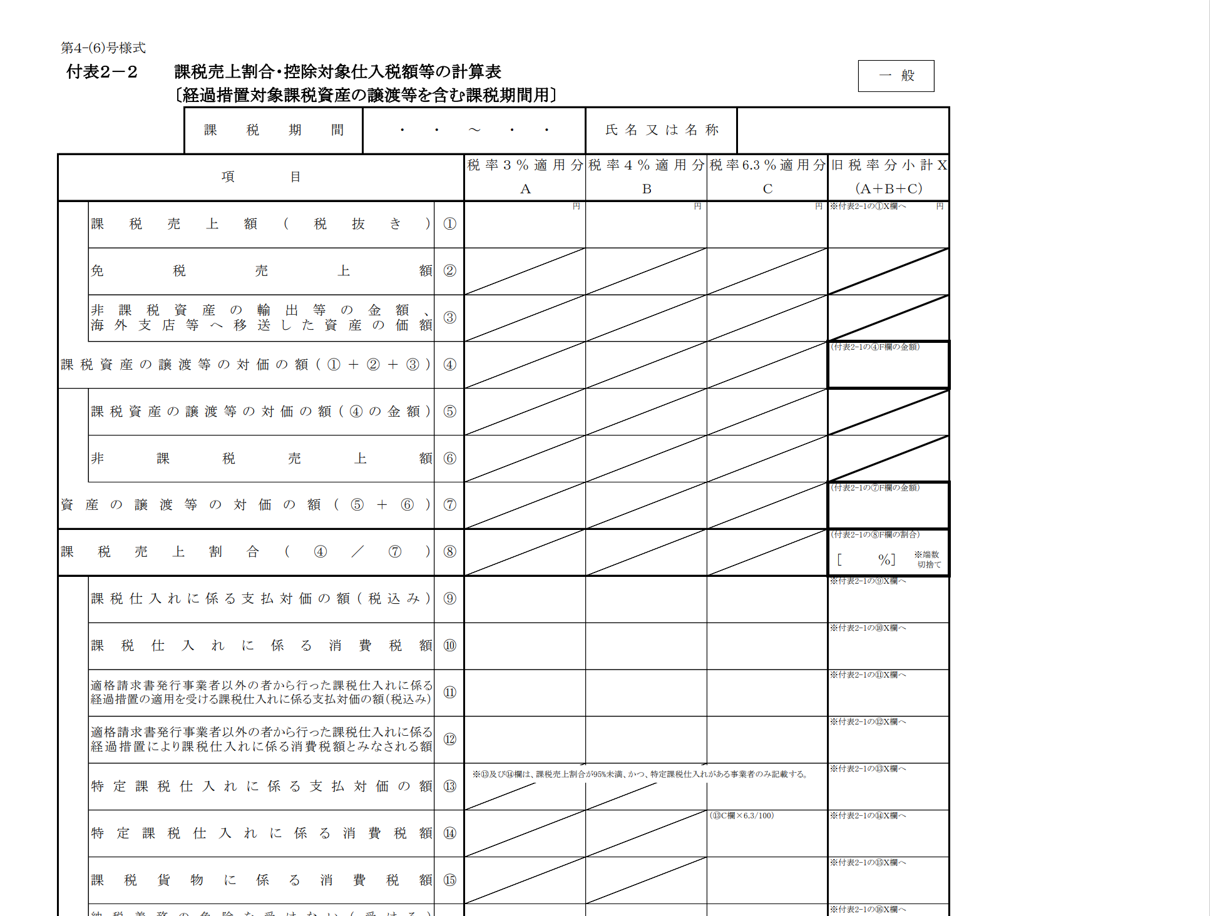
 | （1）申請者情報
 | 開設者氏名（法人または個人）

 | （2）課税売上割合
 | 消費税の確定申告書 付表２「課税売上割合・控除対象仕入額等の計算表」の④行「課税資産の譲渡等の対価の額」の金額（合計欄がある場合は、合計欄の金額）を記載してください。
 | 課税資産の譲渡等の対価の額（A） |  |  |  |  |  |  |  |  |  |  |  |  |  |  |  |  | 0 | 入力漏れあり

 | 消費税の確定申告書 付表２「課税売上割合・控除対象仕入額等の計算表」の⑦行「資産の譲渡等の対価の額」の金額（合計欄がある場合は、合計欄の金額）を記載してください。
 | 資産の譲渡等の対価の額（B） |  |  |  |  |  | 課税売上割合（A÷B） |  |  |  |  |  |  |  |  |  |  | 0 | 入力漏れあり

 | 消費税の確定申告の際、課税売上割合を切り捨て（小数点第２位以下の切り捨てなど）し、課税仕入れ等の税額を計算している場合、その課税売上割合を記載してください。該当しない場合は記載は不要です。
 | 端数を切り捨てている場合の 課税売上割合 |  |  |  |  |  | 計算に使用する課税売上割合（C）

 | （3）仕入控除税額の計算 |  |  |  |  |  |  |  |  |  |  |  |  |  |  |  | （単位：円）
 | 事業区分 | 保険医療機関コード （10桁） | 保険医療機関等名称 | 施設区分 | 補助金の額の確定額 （D） | 補助対象経費のうち課税仕入の額 |  |  | 補助対象経費のうち 非課税仕入の額 （H） | 合計（E＋F＋G＋H） （I） | 補助対象経費に係る 課税売上対応分の割合（E/I） （J） | 補助対象経費に係る 共通対応分の割合（G/I） (K） | 補助金申請時に減額した 減額した消費税仕入控除税額 （L） | 消費税申告により確定した消費税仕入控除税額 |  |  | 補助金返還相当額 ＝O－L
 |  |  |  |  |  | 課税売上対応分（E） | 非課税売上対応分（F） | 共通対応分（G） |  |  |  |  |  | 課税売上対応分 D×J×10/110 （M） | 共通対応分 D×K×10/110×C （N） | 仕入控除税額 ＝M+N （O）
合 計 | - | - | - | - | 0 | 0 | 0 | 0 | 0 | 0 |  |  | 0 | 0 | 0 | 0 | 0
1 |  |  |  |  |  |  |  |  |  |  |  |  |  |  |  |  |  | 0 | 未入力
2 |  |  |  |  |  |  |  |  |  |  |  |  |  |  |  |  |  | 0 | 未入力
3 |  |  |  |  |  |  |  |  |  |  |  |  |  |  |  |  |  | 0 | 未入力
4 |  |  |  |  |  |  |  |  |  |  |  |  |  |  |  |  |  | 0 | 未入力
5 |  |  |  |  |  |  |  |  |  |  |  |  |  |  |  |  |  | 0 | 未入力

施設ごとに申請された場合は、昨年度送付を受けた交付決定及び額の確定通知書に記載されている確定額を記載してください。
複数施設をまとめて申請された場合は、昨年度送付を受けた交付決定及び額の確定通知書に記載されている確定額とA欄の合計の額が一致することを確認してください。
〇課税仕入の例
↳電子処方箋システムの購入費用
導入・設定にかかる業者への委託費用など
〇非課税仕入の例
↳従業員への給与・賞与、通勤手当
土地の貸借料など
補助金の申請時に消費税額控除を差し引いてご提出された場合は、金額を記載してください。
※本書類が提出の対象となっている施設様は基本的に減額されずに申請をしたことになっているため、減額額は0を記入してください。

